Impacto - Probabilidad
Tabla calificación del Impacto |  |  |  | Tabla calificación de la probabilidad
Niveles para | Escala | Impacto (consecuencias) Cuantitativo | Impacto (consecuencias) Cualitativo
calificar el impacto
CATASTRÓFICO | 5 | -Impacto que afecta la ejecución presupuestal en un valor mayor o igual al 50% | - Interrupción de las operaciones de la Entidad por más de Cinco (5) días.
 |  | -Pérdida de cobertura en la prestación de los servicios de la entidad mayor o igual al 50% | - Intervención por parte de un ente de control u otro ente regulador.
 |  | -Pago de indemnizaciones a terceros por acciones legales que pueden afectar el presupuesto total de la entidad en un valor mayor o igual al 50% | - Pérdida de Información crítica para la entidad que no se puede recuperar.
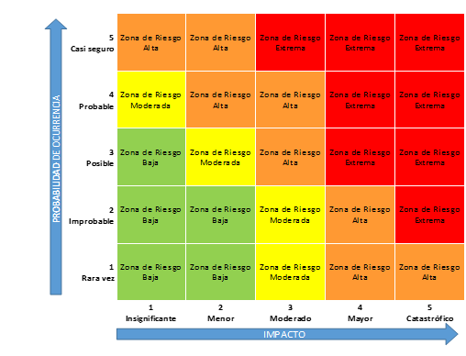
 |  | -Pago de sanciones económicas por incumplimiento en la normatividad aplicable ante un ente regulador, las cuales afectan en un valor mayor o igual al 50% del Presupuesto general de la entidad. | - Incumplimiento en las metas y objetivos institucionales afectando de forma grave la ejecución presupuestal.
 |  |  | - Imagen institucional afectada en el orden nacional o regional por actos o hechos de corrupción comprobados.
MAYOR | 4 | -Impacto que afecte la ejecución presupuestal en un valor mayor o igual al 20% | - Interrupción de las operaciones de la Entidad por más de dos (2) días.
 |  | -Pérdida de cobertura en la prestación de los servicios de la entidad mayor o igual al 20% | - Pérdida de información crítica que puede ser recuperada de forma parcial o incompleta.
 |  | -Pago de indemnizaciones a terceros por acciones legales que pueden afectar el presupuesto total de la entidad en un valor mayor o igual al 20% | - Sanción por parte del ente de control u otro ente regulador.
 |  | -Pago de sanciones económicas por incumplimiento en la normatividad aplicable ante un ente regulador, las cuales afectan en un valor mayor o igual al 20% del presupuesto general de la entidad. | - Incumplimiento en las metas y objetivos institucionales afectando el cumplimiento en las metas de gobierno.
 |  |  | - Imagen institucional afectada en el orden nacional o regional por incumplimientos en la prestación del servicio a los usuarios o ciudadanos.

MODERADO | 3 | -Impacto que afecte la ejecución presupuestal en un valor mayor o igual al 5%. | - Interrupción de las operaciones de la Entidad por un (1) día.
 |  | -Pérdida de cobertura en la prestación de los servicios de la entidad mayor o igual al 10%. | - Reclamaciones o quejas de los usuarios que podrían implicar una denuncia ante los entes reguladores o una demanda de largo alcance para la entidad.
 |  | -Pago de indemnizaciones a terceros por acciones legales que pueden afectar el presupuesto total de la entidad en un valor mayor o igual al 5%. | - Inoportunidad en la información ocasionando retrasos en la atención a los usuarios.
 |  | -Pago de sanciones económicas por incumplimiento en la normatividad aplicable ante un ente regulador, las cuales afectan en un valor mayor o igual al 5% del presupuesto general de la entidad. | - Reproceso de actividades y aumento de carga operativa.
 |  |  | - Imagen institucional afectada en el orden nacional o regional por retrasos en la prestación del servicio a los usuarios o ciudadanos.
 |  |  | - Investigaciones penales, fiscales o disciplinarias.

Menor | 2 | - Impacto que afecte la ejecución presupuestal en un valor menor al 5% | - Interrupción de las operaciones de la Entidad por algunas horas.
 |  | - Pérdida de cobertura en la prestación de los servicios de la entidad menor al 10% | - Reclamaciones o quejas de los usuarios que implican investigaciones internas disciplinarias.
 |  | - Pago de indemnizaciones a terceros por acciones legales que pueden afectar el presupuesto total de la entidad en un valor menor al 5% | - Imagen institucional afectada localmente por retrasos en la prestación del servicio a los usuarios o ciudadanos.
 |  | - Pago de sanciones económicas por incumplimiento en la normatividad aplicable ante un ente regulador, las cuales afectan en un valor menor al 5% del presupuesto general de la entidad.

Insignificante | 1 | - Impacto que afecte la ejecución presupuestal en un valor menor o igual al 1% | - No hay interrupción de las operaciones de la entidad.
 |  | - Pérdida de cobertura en la prestación de los servicios de la entidad menor o igual al 1% | - No se generan sanciones económicas o administrativas.
 |  | - Pago de indemnizaciones a terceros por acciones legales que pueden afectar el presupuesto total de la entidad en un valor menor o igual al 1% | - No se afecta la imagen institucional de forma significativa.
 |  | - Pago de sanciones económicas por incumplimiento en la normatividad aplicable ante un ente regulador, las cuales afectan en un valor menor o igual al 1%

